Example
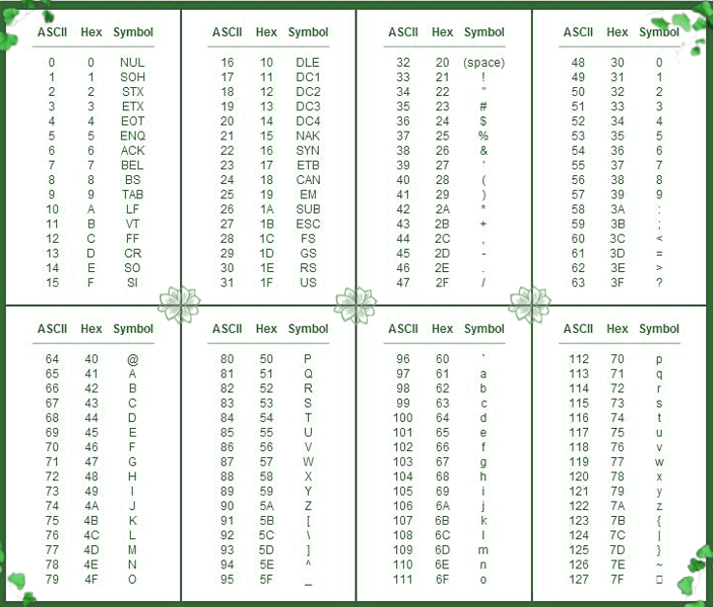
 | Instrucción tipo Registro | Type | Cin | M | s3 | s2 | s1 | S0 | SelDest |  |  | SelOpA |  |  | SelOpB
 |  | 15 | 14 | 13 | 12 | 11 | 10 | 9 | 8 | 7 | 6 | 5 | 4 | 3 | 2 | 1 | 0
 | Instrucción tipo Dato Inmediato | Type | SelDest |  |  |  |  |  |  | Dato Inmediato |  |  |  |  |  |  |  | Código Máquina
 |  | 15 | 14 | 13 | 12 | 11 | 10 | 9 | 8 | 7 | 6 | 5 | 4 | 3 | 2 | 1 | 0 | Hexadecimal
1 | mov r5, '@' | 1 | 1 | 0 | 1 | 0 | 0 | 0 | 0 | 0 | 1 | 0 | 0 | 0 | 0 | 0 | 0 | D040
2 | mov r3, '*' | 1 | 0 | 1 | 1 | 0 | 0 | 0 | 0 | 0 | 0 | 1 | 0 | 1 | 0 | 1 | 0 | B02A
3 | mov r1, '-' | 1
4 | and r1, r3 | 0
5 | xor r3, r5 | 0
6 | sub r5, 1 | 0
7 | mov r1, r5 | 0
8 | add r1, r3 | 0

Group C
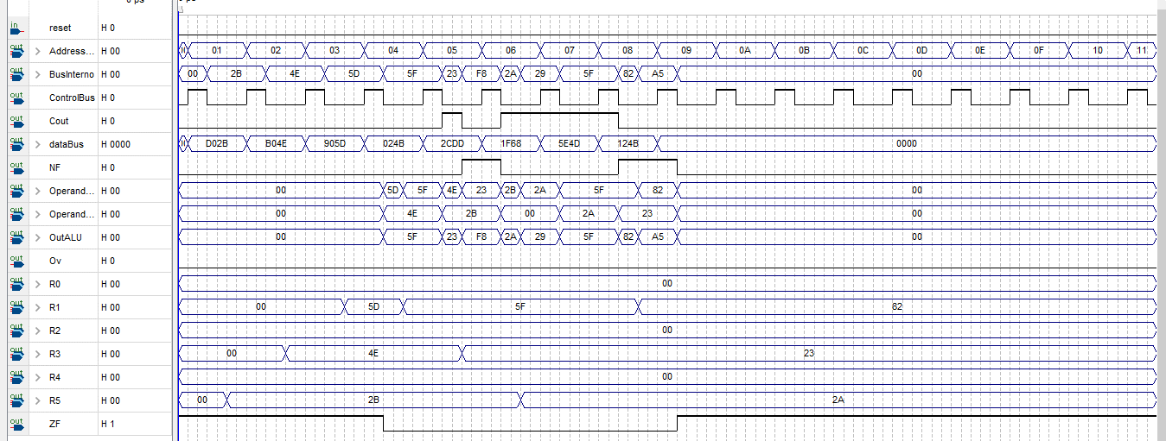
 | Instrucción tipo Registro | Type | Cin | M | s3 | s2 | s1 | S0 | SelDest |  |  | SelOpA |  |  | SelOpB
 |  | 15 | 14 | 13 | 12 | 11 | 10 | 9 | 8 | 7 | 6 | 5 | 4 | 3 | 2 | 1 | 0
 | Instrucción tipo Dato Inmediato | Type | SelDest |  |  |  |  |  |  | Dato Inmediato |  |  |  |  |  |  |  | Código Máquina
 |  | 15 | 14 | 13 | 12 | 11 | 10 | 9 | 8 | 7 | 6 | 5 | 4 | 3 | 2 | 1 | 0 | Hexadecimal
1 | mov r5, 2Bh | 1 | 1 | 0 | 1 | 0 | 0 | 0 | 0 | 0 | 0 | 1 | 0 | 1 | 0 | 1 | 1 | D02B
2 | mov r3, 4Eh | 1 | 0 | 1 | 1 | 0 | 0 | 0 | 0 | 0 | 1 | 0 | 0 | 1 | 1 | 1 | 0 | B04E
3 | mov r1, 5Dh | 1 | 0 | 0 | 1 | 0 | 0 | 0 | 0 | 0 | 1 | 0 | 1 | 1 | 1 | 0 | 1 | 905D
4 | and r1, r3 | 0 | 0 | 0 | 0 | 0 | 0 | 1 | 0 | 0 | 1 | 0 | 0 | 1 | 0 | 1 | 1 | 024B
5 | xor r3, r5 | 0 | 0 | 1 | 0 | 1 | 1 | 0 | 0 | 1 | 1 | 0 | 1 | 1 | 1 | 0 | 1 | 2CDD
6 | sub r5, 1 | 0 | 0 | 0 | 1 | 1 | 1 | 1 | 1 | 0 | 1 | 1 | 0 | 1 | 0 | 0 | 0 | 1F68
7 | mov r1, r5 | 0 | 1 | 0 | 1 | 1 | 1 | 1 | 0 | 0 | 1 | 0 | 0 | 1 | 1 | 0 | 1 | 5E4D
8 | add r1, r3 | 0 | 0 | 0 | 1 | 0 | 0 | 1 | 0 | 0 | 1 | 0 | 0 | 1 | 0 | 1 | 1 | 124B

 | Type
 | 1 | Instrucción tipo Dato inmediato
 | 0 | Instruccción tipo Registro

